Sheet1
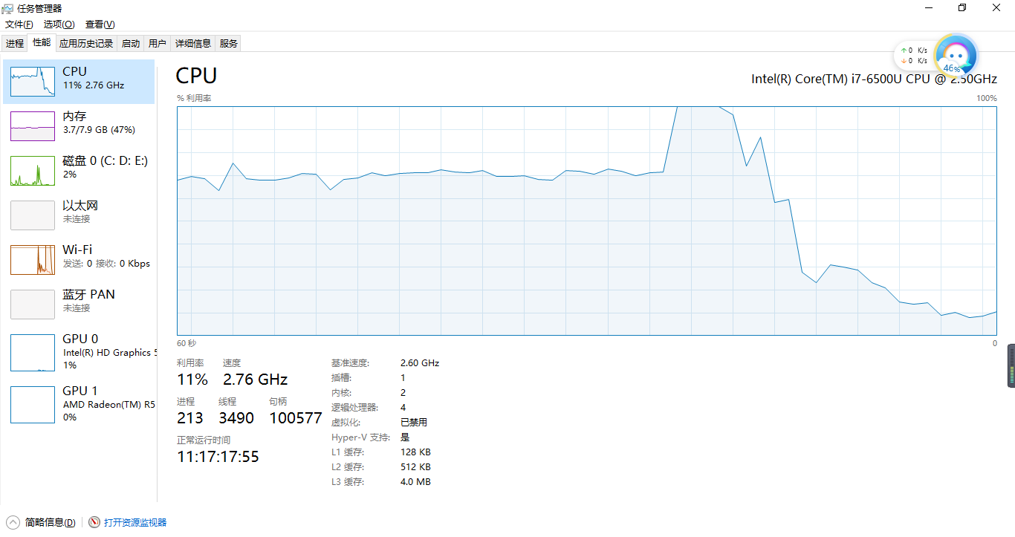
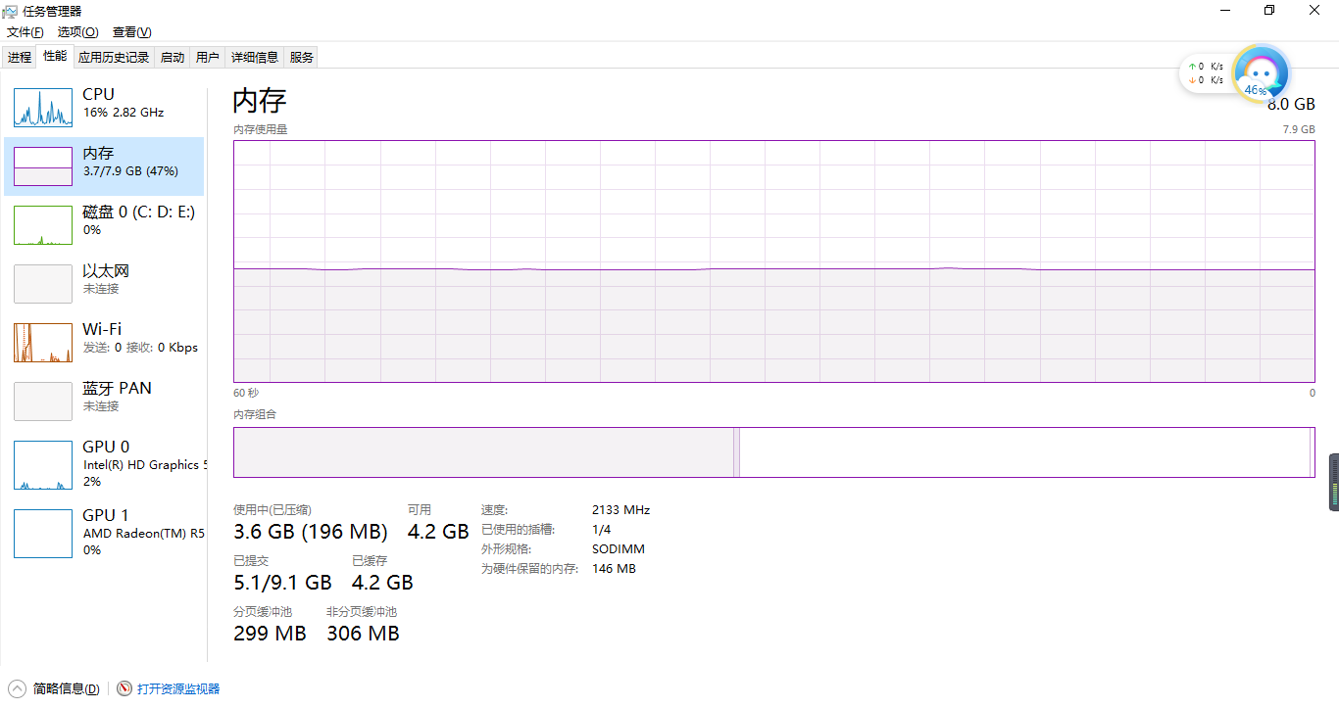
集合类型 | 长度为n,查找所需时间t（纳秒）
 | 100000 | 200000 | 300000 | 400000 | 500000 | 600000 | 700000 | 800000 | 900000 | 1000000
List | 2394743 | 3213903 | 3941883 | 5897476 | 5880252 | 6296804 | 8847005 | 10781107 | 12540829 | 11507744
TreeSet | 59377 | 43851 | 36108 | 61945 | 32039 | 36029 | 36385 | 34449 | 35437 | 32908
HashSet | 93787 | 70202 | 51634 | 47999 | 32908 | 37254 | 68859 | 33382 | 34409 | 51674
HashMap | 81698 | 34646 | 31723 | 59851 | 54913 | 69807 | 56888 | 34172 | 33106 | 56651
TreeSet,HashSet,HashMap
List

